Sheet1
Marca | Descripción | Imagen | Costo | Cantidad Pedir | 47,800.00 | % Ganancia | Precio unitario | 95,600.00 | 47,800.00
Amuse | Spankin' clean | 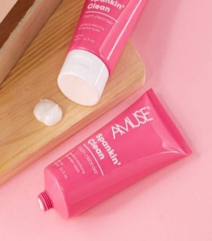 | 2,100.00 | 3 | 6,300.00 | 100% | 4,200.00 | 12,600.00
Amuse | Drink All Night | 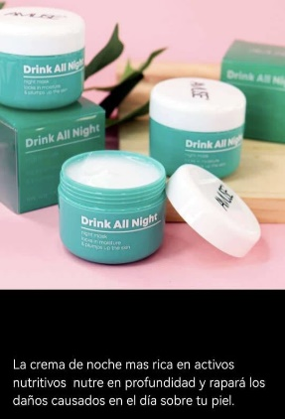 | 1,900.00 | 3 | 5,700.00 | 100% | 3,800.00 | 11,400.00
Beaute Visage | Liv Activated Charcoal | 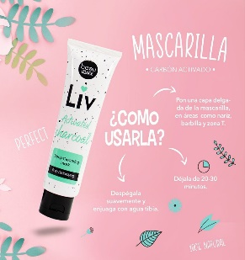 | 2,500.00 | 3 | 7,500.00 | 100% | 5,000.00 | 15,000.00
WAO | Shower Gel COCO 750 ml | 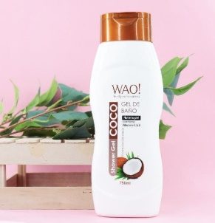 | 2,500.00 | 3 | 7,500.00 | 100% | 5,000.00 | 15,000.00
WAO | Miel & Almendras 750 ml | 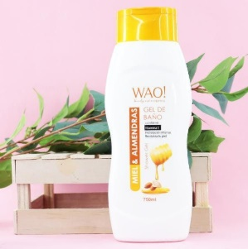 | 2,500.00 | 3 | 7,500.00 | 100% | 5,000.00 | 15,000.00
ia | Interapothek Gel Baño Natural Cero 1000M cod 102830039 | 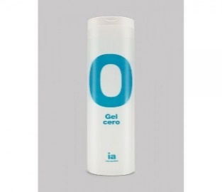 | 2,500.00 | 3 | 7,500.00 | 100% | 5,000.00 | 15,000.00
ia | Interapothek Champu Revitalizante 500 Ml cod 102830113 | 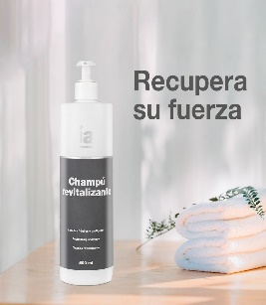 | 2,900.00 | 2 | 5,800.00 | 100% | 5,800.00 | 11,600.00

